表紙
日本財団助成 障害者就労支援車両

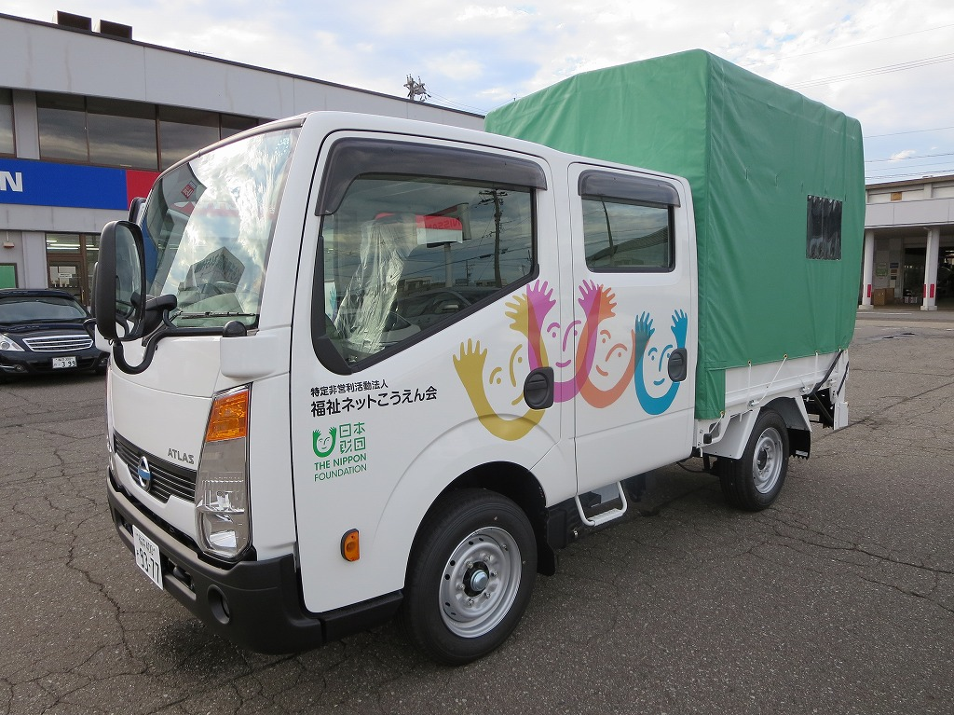

 | 車両規格
 | 日産キャブオーバーあああああああ 定員６人 最大積載量１，０００㎏あ亜 排気量 １，９９ℓ（ガソリン）ｌああｌｌｌあ 装備 パワーゲート、幌（ランカン式） 登録番号 福井４００そ ９３－７７あｌ

平成２６年８月２６日 ＮＰＯ法人 福祉ネットこうえん会あああああああ 就労継続支援Ｂ型事業所 クリーンねっと若狭

１Ｐ
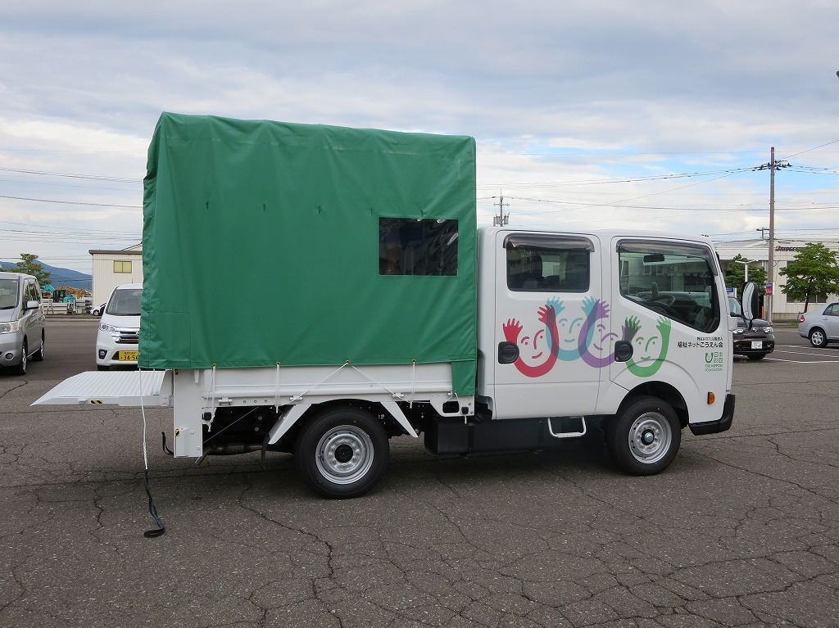
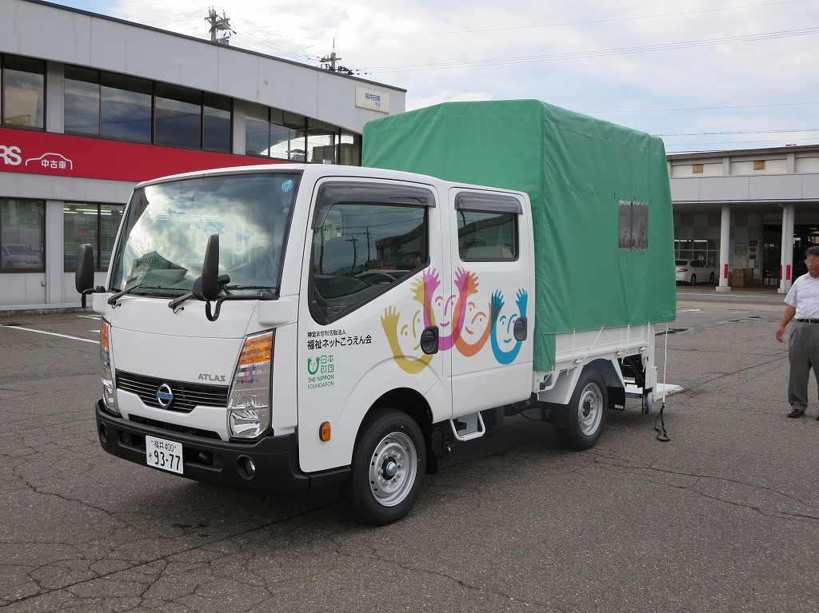

右側面 ゲート開いたところ |  | 左側面

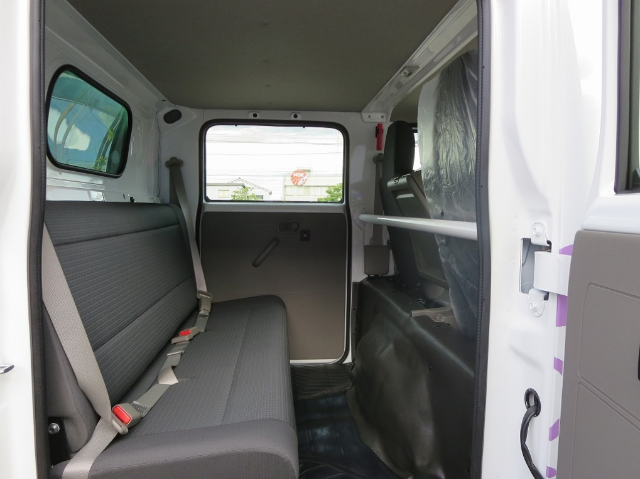
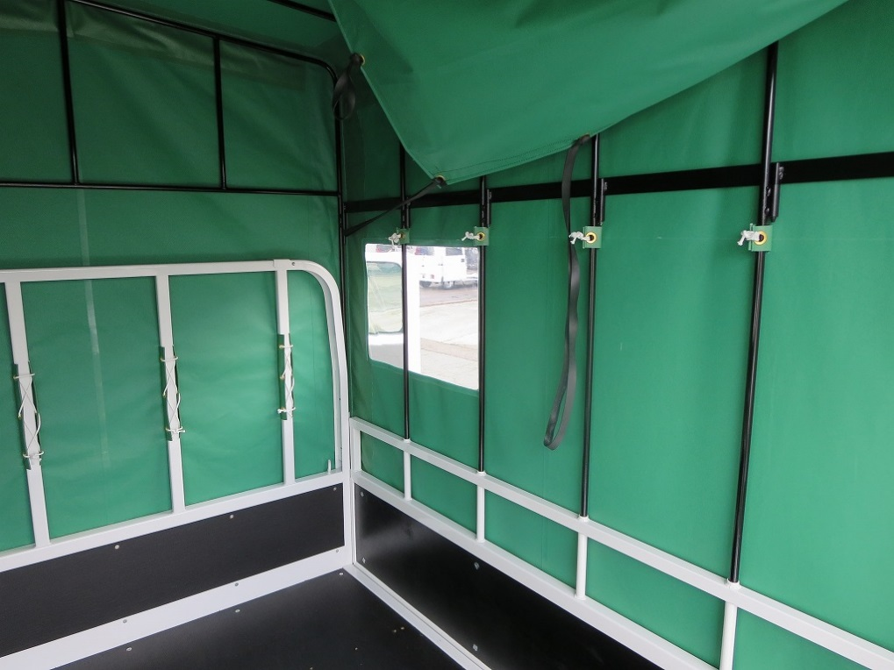

後列 ３人掛けベンチシート |  | 荷台 幌シート窓付

用 途
 | ・人と物の同時運搬により、業務の効率化、経費削減
 | ・公園や高齢家庭等の、清掃・除草請負業務
 | ・キッチンカーによるイベント出店：食材・機器の運搬
 | ・アニマルセラピー・環境配慮型除草 やぎの運搬
 | ・利用者の送迎

